荣信聚乙烯PT
委托日期 | 完成日期 | 委托单编号 | 检件编号 | 焊口编号 | 焊工号 | 规格（mm） | 材质 | 合格级别 | 检测比列 | 焊口情况 | 返修张/处数 | 备注 | 检测方法 | 单元名称 | 焊接方法 | 区 号 | 单线号 | 检测数量(道/m/㎡/点) | 检测时机 | 唯一焊口号
2025.05.21 | 2025.05.21 | RX3-03-ZYLJ-DG-PT-0001 | FW | 56T | 03C001 | Φ168.3×7.1 | 20# | I | 10% | 合格 |  |  | PT | 给排水工程 | GTAW+SMAW | / | / | 1道 | 焊后 | FW56T
2025.05.21 | 2025.05.21 | RX3-03-ZYLJ-DG-PT-0001 | FW | 58T | 03C001 | Φ168.3×7.1 | 20# | I | 10% | 合格 |  |  | PT | 给排水工程 | GTAW+SMAW | / | / | 1道 | 焊后 | FW58T
2025.05.21 | 2025.05.21 | RX3-03-ZYLJ-DG-PT-0002 | FW | 119T | 03C001 | Φ168.3×7.1 | 20# | I | 10% | 合格 |  |  | PT | 给排水工程 | GTAW+SMAW | / | / | 1道 | 焊后 | FW119T
2025.05.21 | 2025.05.21 | RX3-03-ZYLJ-DG-PT-0002 | FW | 121T | 03C001 | Φ168.3×7.1 | 20# | I | 10% | 合格 |  |  | PT | 给排水工程 | GTAW+SMAW | / | / | 1道 | 焊后 | FW121T
2025.05.24 | 2025.05.25 | RX3-03-ZYLJ-DG-PT-0003 | FW | 91T | 03C002 | Φ168.3×7.1 | 20# | I | 10% | 合格 |  |  | PT | 给排水工程 | GTAW+SMAW | / | / | 1道 | 焊后 | FW91T
2025.05.25 | 2025.05.26 | RX3-03-ZYLJ-DG-PT-0004 | FW | 19T | 03C003 | Φ168.3×7.1 | 20# | I | 10% | 合格 |  |  | PT | 给排水工程 | GTAW+SMAW | / | / | 1道 | 焊后 | FW19T
2025.05.25 | 2025.05.26 | RX3-03-ZYLJ-DG-PT-0004 | FW | 25T | 03C003 | Φ168.3×7.1 | 20# | I | 10% | 合格 |  |  | PT | 给排水工程 | GTAW+SMAW | / | / | 1道 | 焊后 | FW25T
2025.05.25 | 2025.05.26 | RX3-03-ZYLJ-DG-PT-0004 | FW | 95T | 03C002 | Φ168.3×7.1 | 20# | I | 10% | 合格 |  |  | PT | 给排水工程 | GTAW+SMAW | / | / | 1道 | 焊后 | FW95T
2025.05.25 | 2025.05.26 | RX3-03-ZYLJ-DG-PT-0004 | FW | 97T | 03C002 | Φ168.3×7.1 | 20# | I | 10% | 合格 |  |  | PT | 给排水工程 | GTAW+SMAW | / | / | 1道 | 焊后 | FW97T
2025.05.25 | 2025.05.26 | RX3-03-ZYLJ-DG-PT-0004 | FW | 129T | 03C002 | Φ168.3×7.1 | 20# | I | 10% | 合格 |  |  | PT | 给排水工程 | GTAW+SMAW | / | / | 1道 | 焊后 | FW129T
2025.05.26 | 2025.05.27 | RX3-03-ZYLJ-DG-PT-0005 | FW | 35T | 03C004 | Φ168.3×7.1 | 20# | I | 10% | 合格 |  |  | PT | 给排水工程 | GTAW+SMAW | / | / | 1道 | 焊后 | FW35T
2025.05.26 | 2025.05.27 | RX3-03-ZYLJ-DG-PT-0005 | FW | 37T | 03C004 | Φ168.3×7.1 | 20# | I | 10% | 合格 |  |  | PT | 给排水工程 | GTAW+SMAW | / | / | 1道 | 焊后 | FW37T
2025.05.26 | 2025.05.27 | RX3-03-ZYLJ-DG-PT-0005 | FW | 123T | 03C001 | Φ168.3×7.1 | 20# | I | 10% | 合格 |  |  | PT | 给排水工程 | GTAW+SMAW | / | / | 1道 | 焊后 | FW123T
2025.05.26 | 2025.05.27 | RX3-03-ZYLJ-DG-PT-0005 | FW | 128T | 03C002 | Φ168.3×7.1 | 20# | I | 10% | 合格 |  |  | PT | 给排水工程 | GTAW+SMAW | / | / | 1道 | 焊后 | FW128T
2025.05.27 | 2025.05.28 | RX3-03-ZYLJ-DG-PT-0006 | FW | 21T | 03C003 | Φ168.3×7.1 | 20# | I | 10% | 合格 |  |  | PT | 给排水工程 | GTAW+SMAW | / | / | 1道 | 焊后 | FW21T
2025.05.30 | 2025.05.31 | RX3-03-ZYLJ-DG-PT-0007 | FW | 46T | 03C004 | Φ168.3×7.1 | 20# | I | 10% | 合格 |  |  | PT | 给排水工程 | GTAW+SMAW | / | / | 1道 | 焊后 | FW46T
2025.05.30 | 2025.05.31 | RX3-03-ZYLJ-DG-PT-0007 | FW | 48T | 03C004 | Φ168.3×7.1 | 20# | I | 10% | 合格 |  |  | PT | 给排水工程 | GTAW+SMAW | / | / | 1道 | 焊后 | FW48T
2025.05.30 | 2025.05.31 | RX3-03-ZYLJ-DG-PT-0007 | FW | 50T | 03C004 | Φ168.3×7.1 | 20# | I | 10% | 合格 |  |  | PT | 给排水工程 | GTAW+SMAW | / | / | 1道 | 焊后 | FW50T
2025.05.30 | 2025.05.31 | RX3-03-ZYLJ-DG-PT-0007 | FW | 52T | 03C004 | Φ168.3×7.1 | 20# | I | 10% | 合格 |  |  | PT | 给排水工程 | GTAW+SMAW | / | / | 1道 | 焊后 | FW52T
2025.06.06 | 2025.06.07 | RX3-03-ZYLJ-DG-PT-0008 | FW | 4T | 03C004 | Φ168.3×7.1 | 20# | I | 10% | 合格 |  |  | PT | 消防工程 | GTAW+SMAW | / | / | 1道 | 焊后 | FW4T
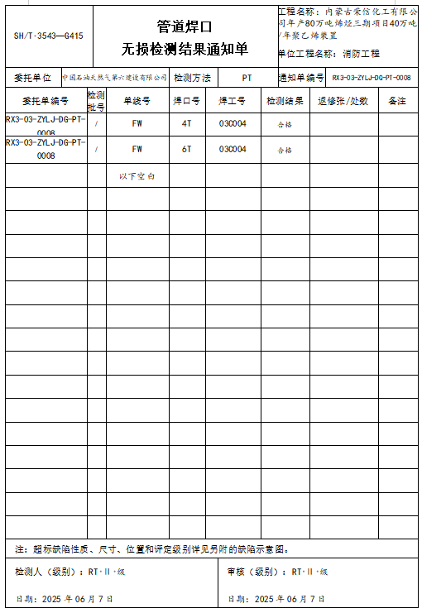
2025.06.06 | 2025.06.07 | RX3-03-ZYLJ-DG-PT-0008 | FW | 6T | 03C004 | Φ168.3×7.1 | 20# | I | 10% | 合格 |  |  | PT | 消防工程 | GTAW+SMAW | / | / | 1道 | 焊后 | FW6T

 |  |  |  |  |  |  |  |  |  |  |  |  | 首页手动填写

 |  |  | 此委托最晚完成日期 |  |  |  |  |  |  |  |  |  |  |  |  |  |  |  |  | 此委托最晚完成日期

